建筑材料
 | 建筑材料的取样要求

 | No | 类别 | 产品名称 | 检测参数 | 样品数量 | 样品需求 | 取样基数 | 备注

 | 1 | 水泥 | 通用硅酸盐水泥 | 凝结时间、安定性、胶砂强度、氯离子、三氧化硫含量、氯化镁、碱含量 | 每组不少于12kg | / | 同厂家、同期出厂的同品种、同强度等级、同一出厂编号散装不少于500t为一批，袋装不少于200t为一批。） | 无
 | 2 | 钢筋及焊接件 | 热轧带肋钢筋 | 拉伸性能、重量偏差、反向弯曲性能 | 7根 | 5根55cm、2根70cm | 同一牌号、同一炉罐号、同一等级、同一品种、同一尺寸、同一交货状态，60t为一批。 | 无
 | 3 |  | 热轧光圆钢筋 | 拉伸性能、重量偏差、弯曲性能 |  |  |  | 无
 | 4 |  | 冷轧带肋钢筋 | 拉伸性能、重量偏差、弯曲性能 |  |  |  | 无
 | 5 |  | 钢筋焊接 | 拉伸性能、弯曲性能 | 3根 | 只做拉伸3根55cm；拉伸和弯曲都做需要6根55cm | 同材料、同规格、同一施工条件下、同型式300头为一批 | 无
 | 6 |  | 钢筋机械连接 | 单向拉伸极限抗拉强度、单向拉伸残余变形 | 3根 | 3根55cm | 同材料、同规格、同一施工条件下、同型式500头为一批 | 无
 | 7 |  | 钢筋焊接网片 | 拉伸性能、重量偏差、弯曲性能 | 1张 | 1000×1000（张） | 材料7 | 无
 | 8 | 骨料 | 普通混凝土用砂 | 颗粒级配、含泥量、泥块含量、氯离子、（压碎指标、石粉含量、亚甲蓝值） | 25kg | / | 同产地、同品种规格以200m3或300吨为一验收批，不足者也作为一批，每批取样一组。 | （压碎指标、石粉含量、亚甲蓝值）为人工砂检测项目
 | 9 |  | 建设用砂
 | 10 |  | 建设用卵石、碎石 | 颗粒级配、含泥量、泥块含量、压碎值指标、针片状颗粒含量 | 60kg | / | 同产地、同品种规格以200m3或300吨为一验收批，不足者也作为一批，每批取样一组。 | 无
 | 11 |  | 建设用卵石、碎石 |  |  |  |  | 无
 | 12 | 砖、砌块、墙板 | 烧结多孔砖 | 强度等级、抗冻性 | 15块 | 强度等级 10块；抗冻性 10块 | 以 5万块 为一个检验批；如果数量不足5万块，也按一个检验批计算。
 | 13 |  | 混凝土实心砖 | 强度等级、抗冻性 | 15块 | 强度等级 10块；抗冻性 10块 | 以 10万块 为一个检验批；如果数量不足10万块，也按一个检验批计算。 | 无
 | 14 |  | 烧结普通砖 | 抗压强度、抗冻性 | 15块 | 强度等级 10块；抗冻性 10块 | 以 3.5万块 至 15万块 为一个检验批。如果数量不足3.5万块，也按一个检验批计算。 | 无
 | 15 |  | 蒸压加气混凝土砌块 | 抗压强度、干密度、含水量 | 6块 | / | 以 1万块 为一个检验批；如果数量不足1万块，也按一个检验批计算。 | 无
 | 16 |  | 混凝土路面砖 | 强度等级、抗冻性、吸水率 | 25块 | 强度等级 10块；抗冻性 10块；吸水率 5块 | 以 2万块 为一个检验批
 | 17 |  | 自保温砌块 | 吸水率、导热系数、抗压强度、干密度、燃烧性能 | 8块 | / | 1万块 或 200m³
 | 18 |  | 泡沫混凝土砌块 | 立方体抗压强度、干表观密度、抗冻性 | 18块 | 100×100×100（mm） | 以 1000块 或 200立方米为一个检验批 | 无
 | 19 |  | 混凝土砌块 | 立方体抗压强度 | 3块 | 150×150×150(mm) | 以 200立方米 或 3万块 为一个检验批 | 无
 | 20 |  | 建筑用轻质隔墙条板 | 抗压强度、抗弯荷载 | 3块 | 抗压强度需要 9块 小试件（尺寸为 100mm×100mm×原板厚）；抗弯荷载需要3块原板 | 同一品种的轻质隔墙工程，每 50间 应划分为一个检验批 | 无
 | 21 |  | 纤维水泥平板 | 抗折强度、导热系数、表观密度、不燃性 | 6块 | 1000mm*500mm*原厚mm | 150 张 或 300 张 为一个检验批 | 无
 | 22 |  | 玻璃纤维增强水泥（GRC）装饰制品* | 吸水率、抗压强度、体积密度 | 36块 | 100mm×100mm×10mm12个； 200mm×50mm×10mm12个； 30mm×30mm×30mm12个 | 500㎡ 或 1000件 为一个检验批 | 无
 | 23 |  | 玻璃纤维增强石膏（GRG）装饰制品* | 吸水率、抗压强度、体积密度 | 36块 | 100mm×100mm×10mm12个； 200mm×50mm×10mm12个； 30mm×30mm×30mm12个 | 500㎡ 或 1000件 为一个检验批 | 有
 | 24 |  | 纤维增强硅酸钙板 | 抗折强度、导热系数、表观密度、不燃性 | 6块 | 1000mm*500mm*原厚mm | 5000 张一批 | 有
 | 25 | 混凝土、砂浆 | 混凝土试件 | 抗压强度 | 3块一组 | 150*150*150mm/100*100*100mm | 电通道、抗冻性：同施工工艺、同配合比混凝土至少进行一次抽检。 每20000m3，取样检验一次。 抗渗性：同施工工艺、同配合比每500m3，混凝土抗压：同施工工艺、同配合比每100m3 | 有
 |  |  |  | 抗水渗透试验 | 6块一组 | 175*185*150mm 6块一组 |  | 有
 |  |  |  | 混凝土抗冻性能 | 6块一组 | 100*100*400mm 6块一组 |  | 有
 |  |  |  | 电通量 | 3块一组 | 100*50mm |  | 有
 |  |  |  | 抗硫酸盐侵蚀性能 | 15块一组 | 100*100*100mm |  | 有
 |  |  |  | 硬化混凝土中氯离子含量 | 3块一组 | 150*150*150mm |  | 有
 |  |  |  | 放射性 | 3块一组 | 150*150*150mm |  | 有
 | 26 |  | 砂浆抗压 | 抗压强度 | 3块一组 | 70.7*70.7*70.7mm | 每一楼层或250m³砌体中的各种标号的砂浆，至少制作一组试件。 | 有
 | 27 |  | 高延性混凝土 | 立方体抗压强度、抗折强度、等效弯曲强度、等效弯曲韧性 | 40kg | / | 100t | 有
 | 28 |  | 预拌砂浆 | 稠度、抗压强度、稠度损失率、保水率、拉伸粘接强度 | 25kg | / | 同一生产厂家、同一品种、同一等级、同一批号且连续进场的湿拌砂浆，每250m3为一个检验批， | 有
 | 29 |  | 混凝土配合比 | 配合比设计 | 150kg | 砂50公斤，石100公斤，水泥30公斤，其它材料根据掺量定。 | 按每一种使用的材料、品种规格、砼强度等级、要求坍落度为一组。 | 有
 | 30 |  | 砂浆配合比 | 配合比设计 | 100kg | 砂30公斤，水泥20公斤，其它材料根据掺量定。 | 按每一种使用的材料、品种规格、砂浆强度等级为一组。 | 有
 | 31 | 外加剂 | 混凝土膨胀剂 | 细度、凝结时间、抗压强度、限制膨胀率、碱含量 | 10kg | / | 200t | 有
 | 32 |  | 喷射混凝土用速凝剂 | 密度（或细度）、净浆凝结时间（初凝、终凝）、砂浆抗压强度比（1d、28d）、氯离子含量、总碱量 | 10kg | / | 50t | 有
 | 33 | 防水卷材 | 改性沥青聚乙烯胎防水卷材 | 拉伸性能、低温柔性、不透水性、耐热性 | 2㎡ | / | 10,000 m² | 有
 | 34 |  | 种植屋面用耐根穿刺防水卷材（FS2） | 低温弯折、不透水性、复合强度、拉伸强度、拉断伸长率、撕裂强度 | 2㎡ | / | 5,000 m² | 有
 | 35 |  | 高分子聚乙烯丙纶复合防水卷材（人防） | 低温弯折、不透水性、复合强度、断裂拉伸强度、拉断伸长率 | 2㎡ | / | 5,000 m² | 有
 | 36 |  | 三元乙丙橡胶防水卷材 | 拉伸强度、拉断伸长率、撕裂强度、低温弯折、不透水性 | 2㎡ | / | 5,000 m² | 有
 | 37 |  | 自粘聚合物改性沥青防水卷材（人防工程） | 热老化后的低温柔度、低温柔度、不透水性、可溶物含量、拉伸性能 | 2㎡ | / | 10,000 m² | 有
 | 38 |  | 自粘聚合物改性沥青防水卷材* | 低温柔性、不透水性、拉伸性能、耐热性 | 2㎡ | / | 10,000 m² | 有
 | 39 |  | 种植屋面用耐根穿刺防水卷材（SBS） | 热老化（低温柔性）、拉力、延伸率、不透水性、低温柔性、耐热性、可溶物含量 | 2㎡ | / | 10,000 m² | 有
 | 40 |  | 聚乙烯丙涤纶复合防水卷材 | 拉伸强度、拉断伸长率、撕裂强度、低温弯折、不透水性 | 2㎡ | / | 5,000 m² | 有
 | 41 |  | 预铺防水卷材 | 拉伸性能、渗油性、低温柔性、不透水性、耐热性 | 2㎡ | / | 10,000 m² (或5000m²) | 有
 | 42 |  | 湿铺防水卷材 | 拉伸性能（拉力、最大拉力时伸长率）、低温柔性、不透水性、耐热性、撕裂力、与 水泥砂浆剥离强度（无处理、热处理）、渗油性、卷材与卷材剥离强度（搭接边）（无 处理、热处理） | 2㎡ | / | 10,000 m² (或5000m²) | 有
 | 43 |  | 弹性体改性沥青防水卷材 | 拉力（最大峰拉力）、延伸率（最大峰时延伸率）、不透水性、低温柔性、耐热性 | 2㎡ | / | 10,000 m² | 有
 | 44 |  | 聚氯乙烯（PVC）防水卷材 | 拉伸性能（最大拉力、断裂伸长率）、低温弯折性、不透水性、梯形撕裂强度 | 2㎡ | / | 5,000 m² | 有
 | 45 |  | 热塑性聚烯烃 （TPO）自粘复合防水卷材 | 拉伸性能（拉伸强度、断裂伸长率），低温弯折性 | 2㎡ | / | 5,000 m² | 有
 | 46 |  | 弹性体改性沥青防水卷材（人防） | 热老化后的低温柔度、低温柔度、不透水性、可溶物含量、拉伸性能 | 2㎡ | / | 10,000 m² | 有
 | 47 | 防水涂料 | 聚合物乳液建筑防水涂料 | 拉伸性能（标准状态）:（拉伸强度）,实干时间,表干时间,低温弯折,固体含量, 不透水性 | 2kg | / | 5 吨 | 有
 | 48 |  | 聚合物水泥防水涂料 | VOC,固体含量,拉伸强度（无处理）,断裂伸长率（无处理）,不透水性 | 2kg | / | 10 吨 | 有
 | 49 |  | 非固化橡胶沥青防水涂料 | 粘结性能,耐热性,低温柔性 | 2kg | / | 20 吨 | 有
 | 50 |  | 聚氨酯防水涂料 | 拉伸强度、断裂伸长率、低温弯折性、不透水性 | 2kg | / | 15 吨 | 有
 | 51 |  | 水乳型沥青防水涂料 | 粘结强度,耐热度,不透水性,低温柔度（标准条件） | 2kg | / | 5 吨 | 有
 | 52 |  | 环氧沥青防腐涂料 | 干燥时间,施工性,在容器中状态 | 2kg | / | 20 吨 | 有
 | 53 |  | 水泥基渗透结晶型防水涂料 | 混凝土抗渗性能[带涂层混凝土的抗渗压力 28d、抗渗压力比（带涂层）28d] 抗压强度、抗折强度、湿基面粘结强度 | 10 kg | / | 10 吨 | 有
 | 54 |  | 聚合物水泥防水砂浆 | 粘结强度、抗折强度、抗压强度、抗渗压力（涂层试件） | 5 kg (液+粉) | / | 50 吨 | 有
 | 55 |  | 聚合物水泥防水浆料 | 抗压强度、抗折强度、抗渗压力 | 10 kg | / | 50 吨 | 有
 | 56 | 防水密封材料 | 止水带 | 拉伸强度、拉断伸长率、撕裂强度 | 2m | / | 5000 米 / 批 | 有
 | 57 |  | 遇水膨胀橡胶止水条 | 低温试验,高温流淌性,体积膨胀倍率 | 2m | / | 1000 米 或 5 吨 / 批 | 有
 | 58 |  | 沥青基防水卷材用基层处理剂（冷底油） | 固体含量、低温柔性、耐热性 | 2L | / | 10 吨 / 批 | 有
 | 59 |  | 高分子防水卷材胶粘剂 | 剪切状态下的粘合性（卷材-卷材）（标准试验条件） | 2L | / | 5 吨 (或同配方) / 批 | 有
 | 60 | 瓷砖及石材 | 陶瓷砖 | 破坏强度、断裂模数、吸水率、放射性 | 10块 | / | 5000 m²
 | 61 |  | 天然花岗石建筑板材 | 弯曲强度、压缩强度、 吸水率、冻融循环后压缩强度 | 25块 | 弯曲强度（干燥、水饱和）送样：各5块（10倍厚度+50）×100×原厚（mm）；压缩强度（干燥、水饱和）送样：各5块 50×50×50（mm） | 2000 m²
 | 62 |  | 天然大理石建筑板材 | 弯曲强度、压缩强度、 吸水率、冻融循环后压缩强度 | 25块 | 弯曲强度（干燥、水饱和）送样：各5块（10倍厚度+50）×100×原厚（mm）；压缩强度（干燥、水饱和）送样：各5块 50×50×50（mm） | 2000 m²
1 | 63 | 塑料管材 | 聚乙烯（PE）双壁波纹管 | 环刚度、环柔性 | 3根 | 30cm | 300米 或 50吨
2 | 64 |  | 给水用硬聚氯乙烯（PVC-U）管材 | 平均外径、任意点壁厚、落锤冲击、静液压试验（1h、20℃、环应力 38MPa）、纵向 回缩率、维卡软化温度 | 6m |  | 50吨 或 同一批次
3 | 65 |  | 预应力混凝土桥梁用塑料波纹管 | 环刚度、柔韧性 | 2m |  | 3000米 或 50吨
4 | 66 |  | 冷热水用聚丙烯管材（PP-R） | 静液压试验（22h、95℃、环应力 4.3MPa）、纵向回缩率 | 3m |  | 50吨 或 同一批次
5 | 67 |  | 聚丙烯双壁波纹管材 | 环刚度、环柔性 | 3根 | 30cm | 3000米 或 50吨
6 | 68 |  | 非开挖用改性聚丙烯实壁导管 | 环刚度、纵向回缩率 | 3m |  | 300米 或 50吨
7 | 69 |  | 聚乙烯 (PE)多孔一体管材 | 耐外负荷性能、维卡软化温度、纵向回缩率 | 1m*5根 |  | 3000米 或 50吨
8 | 70 |  | 冷热水用交联聚乙烯（PE-X）管材 | 平均外径、任意点壁厚、落锤冲击、静液压试验、纵向回缩率、交联度 | 6m |  | 50吨 或 同一批次
...
 |  |  |  |  |  |  | 同厂家、同期出厂的同品种、同强度等级、同一出厂编号散装不少于500t为一批，袋装不少于200t为一批。） | 无
 |  |  |  |  |  |  | 50 件 (或同一批次)
 |  |  |  |  |  |  | 5 吨 (或同一批次)
 |  |  |  |  |  |  | 5 吨 (或同一批次)
 |  |  |  |  |  |  | 30 吨 (或同一批次)
 |  |  |  |  |  |  | 5000 张 (或 50m³)
 |  |  |  |  |  |  | 3 吨 (或同一批次)
 |  |  |  |  |  |  | 1000 m² (或 3000m)
 |  |  |  |  |  |  | 10 吨 (或 5吨)
 |  |  |  |  |  |  | 50 吨 (或 30吨)
 |  |  |  |  |  |  | 60 吨
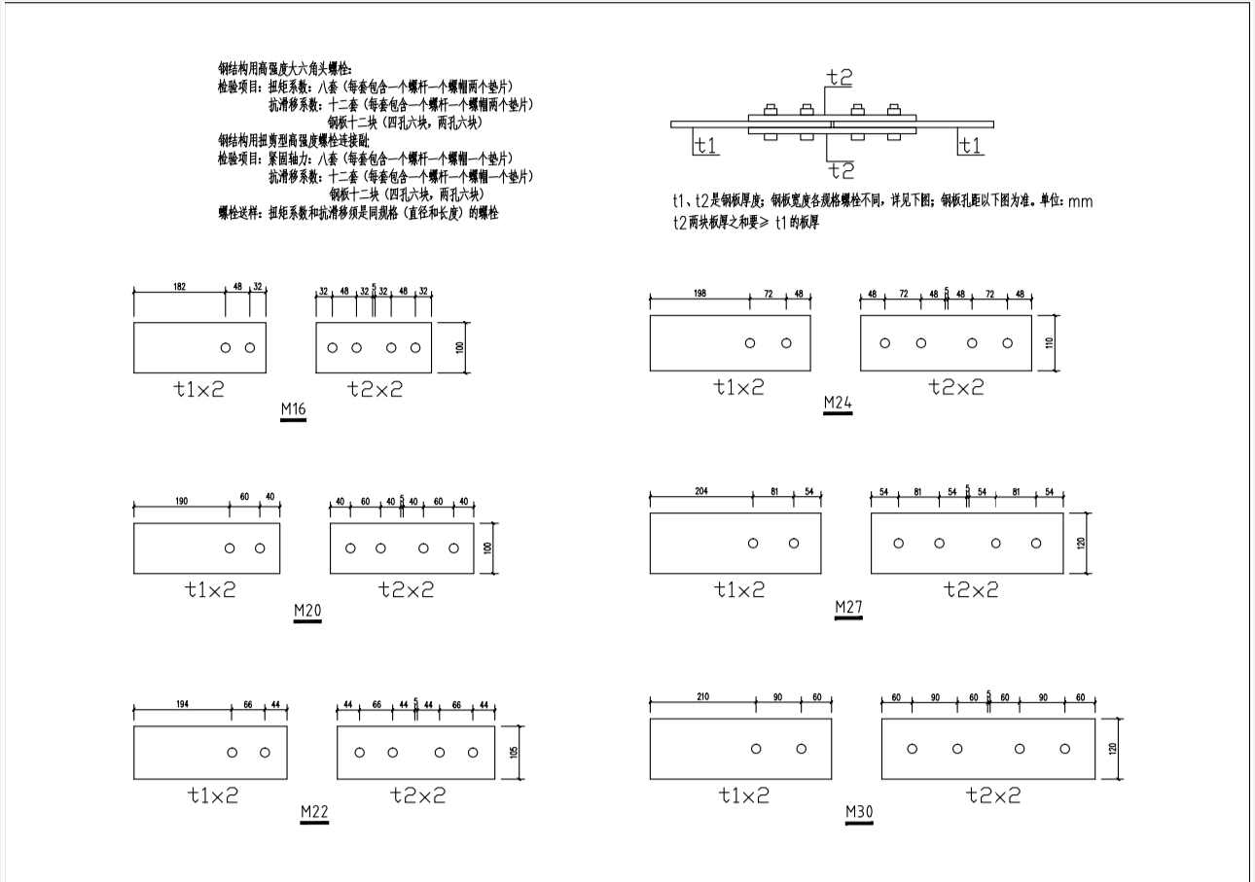
 |  |  |  |  |  |  | 60 吨
 |  |  |  |  |  |  | 100 件 (或 2000m)
 |  |  |  |  |  |  | 60 吨
 |  |  |  |  |  |  | 60 吨
 |  |  |  |  |  |  | 60 吨
 |  |  |  |  |  |  | 50000 套 (螺栓用量) 或 2000 吨 (钢结构)
 |  |  |  |  |  |  | 3000 套
 |  |  |  |  |  |  | 3000 套
 |  |  |  |  |  |  | 3000 套
 |  |  |  |  |  |  | 5000 件 (≤M36) 2000 件 (>M36)
 |  |  |  |  |  |  | 5000m2
 |  |  |  |  |  |  | 5000m2
 |  |  |  |  |  |  | 500 m³ (或 5000m²)
 |  |  |  |  |  |  | 2000 m²
 |  |  |  |  |  |  | 5000m2 | 芯层不同取样不同，A级材料需要4~6块； B1级材料需要14块
 |  |  |  |  |  |  | 板材：300㎡，管状：1000m
 |  |  |  |  |  |  | 2000 m²
 |  |  |  |  |  |  | 5000m2 | 芯层不同取样不同，A级材料需要4~6块； B1级材料需要14块
 |  |  |  |  |  |  | 5000m2
 |  |  |  |  |  |  | 2000 m²
 |  |  |  |  |  |  | 5000m2
 |  |  |  |  |  |  | 1000 m³ (或 1000m²)
 |  |  |  |  |  |  | 5000m2
 |  |  |  |  |  |  | 5000m2
 |  |  |  |  |  |  | 5000m2
 |  |  |  |  |  |  | 20 吨
 |  |  |  |  |  |  | 20 吨
 |  |  |  |  |  |  | 20 吨
 |  |  |  |  |  |  | 20 吨
 |  |  |  |  |  |  | 20 吨
 |  |  |  |  |  |  | 10 吨 (液体) 20 吨 (粉体)
 |  |  |  |  |  |  | 30 吨 (或 10吨)
 |  |  |  |  |  |  | 1 万个 (或 5000m²)
 |  |  |  |  |  |  | 200 m³ (或 50吨)
...
 |  |  |  |  |  |  | 同厂家、同期出厂的同品种、同强度等级、同一出厂编号散装不少于500t为一批，袋装不少于200t为一批。） | 无
 |  |  |  |  |  |  | 100 吨
 |  |  |  |  |  |  | 100 吨
 |  |  |  |  |  |  | 100 吨
 |  |  |  |  |  |  | 200 吨
 |  |  |  |  |  |  | 200 套
 |  |  |  |  |  |  | 400 m³ (或 600吨)
 |  |  |  |  |  |  | 400 m³ (或 600吨)
 |  |  |  |  |  |  | 1000 m²
 |  |  |  |  |  |  | 200 吨
 |  |  |  |  |  |  | 10000 m²
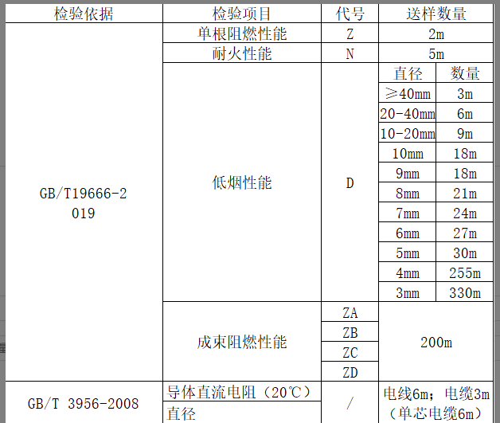
 |  |  |  |  |  |  | 10000 m²
 |  |  |  |  |  |  | 10000 m²
 |  |  |  |  |  |  | 10000 m²
 |  |  |  |  |  |  | 2000 m³ (或 3000吨)
 |  |  |  |  |  |  | 2000 m³ (或 3000吨)
 |  |  |  |  |  |  | 20 吨 (或 140m³)
 |  |  |  |  |  |  | 1000 组 (或 5000m²)
...
 |  |  |  |  |  |  | 同厂家、同期出厂的同品种、同强度等级、同一出厂编号散装不少于500t为一批，袋装不少于200t为一批。） | 无
 |  |  |  |  |  |  | 3000 个 (或 5000个)
...
 |  |  |  |  |  |  | 同厂家、同期出厂的同品种、同强度等级、同一出厂编号散装不少于500t为一批，袋装不少于200t为一批。） | 无
 |  |  |  |  |  |  | 10,000 件
 |  |  |  |  |  |  | 10,000 件
 |  |  |  |  |  |  | 10,000 件
 |  |  |  |  |  |  | 500 顶
 |  |  |  |  |  |  | 10 吨 (或 1万件)
 |  |  |  |  |  |  | 50 吨 (或 3万件)
 |  |  |  |  |  |  | 500 张
 |  |  |  |  |  |  | 1 万件 (或 50吨)
 |  |  |  |  |  |  | 500张
 |  |  |  |  |  |  | 500 条
 |  |  |  |  |  |  | 3 万件 (或 50吨)
 |  |  |  |  |  |  | 750 根 (或 60吨)
...

